상품제안서
십장생 자개 경량 명함케이스+손거울 | 상품코드: S38937

 |  |  |  |  |  |  | 02-713-8555 | www.synergygift.co.kr
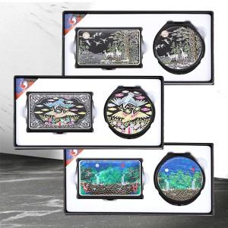

【상세/제작정보】

【인쇄/포장옵션】 | 레이저 / 포장지포장

【공급단가】 | 수량 | 50~ | 100~ | 300~ | 500~ | 1,000~
*VAT별도 | 십장생 | 16,750원 | 16,480원 | 16,080원 | 15,670원 | 15,410원

【상품 URL】 | https://www.synergygift.co.kr:443/src/goods_detail.php?gdno=38937

